상품제안서
엘르 로즈바스+라벤더세면3매+발매트+헤어밴드 세트 | 상품코드: F00971

 |  |  |  |  |  |  | 02-412-0044 | www.easy1.co.kr
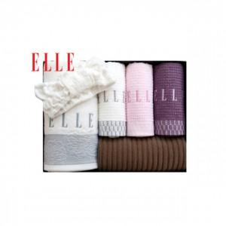

【상세/제작정보】 | .

【인쇄/포장옵션】 | 실크, 자수 / 포장지포장

【공급단가】 | 수량 | 30~ | 50~ | 100~ | 500~ | 1,000~
*VAT별도 | 단가 | 30,380원 | 29,250원 | 28,130원 | 27,000원 | 26,330원

【상품 URL】 | http://www.easy1.co.kr/src/goods_detail.php?gdno=971

